关系图
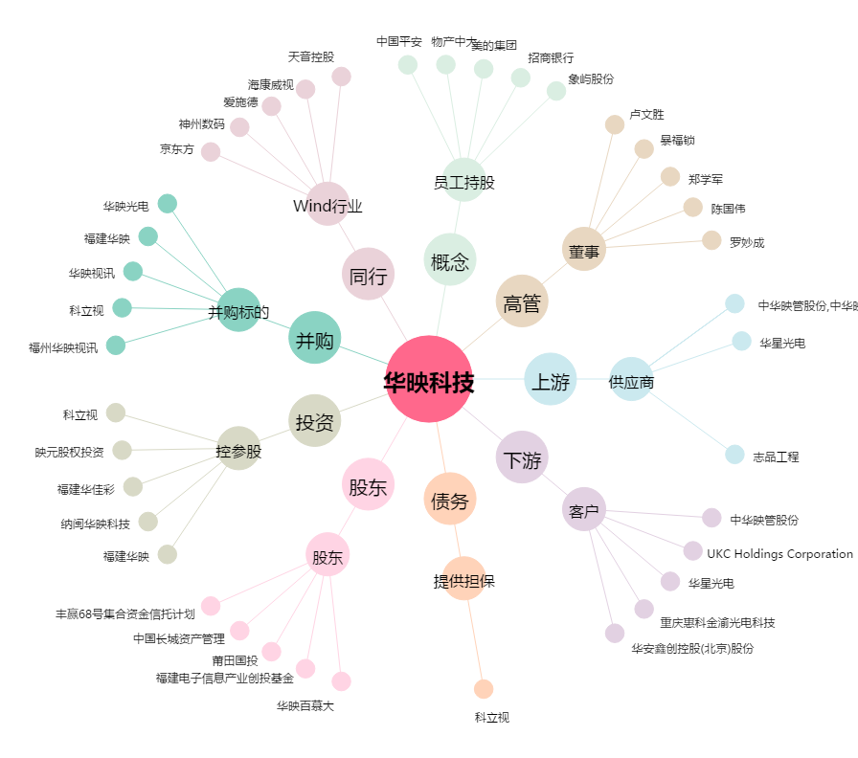
华映科技[000536.SZ] - 关系概览图

